Sayfa1
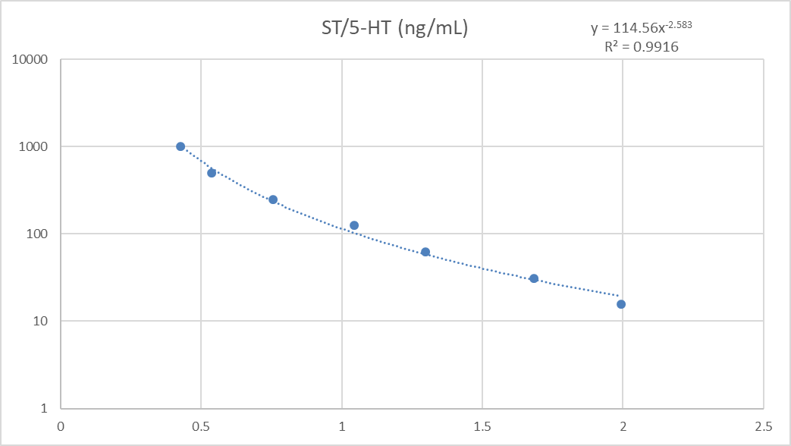
Sıra | Grup | ST/5-HT (ng/mL) | BDNF (pg/mL)
1 | K1 - Hipo | 6.09 | 1185.96
2 | K1 - Cort | 5.47 | 681.14
3 | K2 - Hipo | 6.59 | 750.19
4 | K2 - Cort | 5.59 | 502.04
5 | K3 - Hipo | 5.59 | 990.18
6 | K3 - Cort | 6.21 | 713.89
7 | K4 - Hipo | 4.47 | 803.63
8 | K4 - Cort | 6.15 | 584.64
9 | K5 - Hipo | 18.19 | 930.97
10 | K5 - Cort | 25.94 | 754.76
11 | K6 - Hipo | 22.61 | 668.49
12 | K6 - Cort | 28.81 | 524.06
13 | K7 - Hipo | 29.77 | 740.96
14 | K7 - Cort | 23.78 | 508.25
15 | K8 - Hipo | 20.85 | 656.17
16 | K8 - Cort | 18.54 | 538.95
17 | K9 - Hipo | 15.98 | 851.69
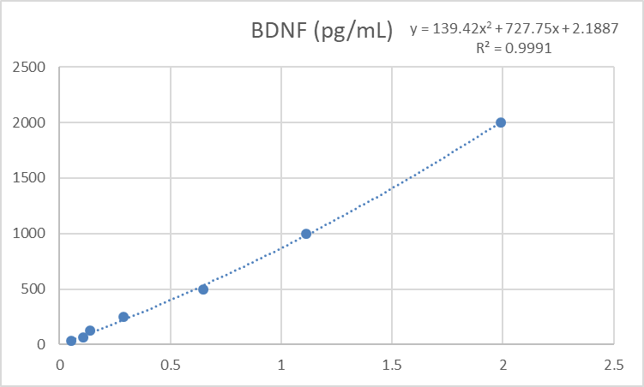
18 | K9 - Cort | 19.40 | 523.97
19 | K10 - Hipo | 21.81 | 755.74
20 | K10 - Cort | 21.09 | 491.45
21 | K11 - Hipo | 21.36 | 529.77
22 | K11 - Cort | 20.97 | 519.35
23 | K12 - Hipo | 17.42 | 457.70
24 | K12 - Cort | 22.14 | 399.70
25 | D1 - Hipo | 15.38 | 787.85
26 | D1 - Cort | 20.60 | 418.06
27 | D2 - Hipo | 23.11 | 673.90
28 | D2 - Cort | 21.21 | 472.70
29 | D3 - Hipo | 23.33 | 627.55
30 | D3 - Cort | 21.29 | 394.34
31 | D4 - Hipo | 17.70 | 558.59
32 | D4 - Cort | 17.42 | 566.12
33 | D5 - Hipo | 14.63 | 632.90
34 | D5 - Cort | 21.77 | 495.75
35 | D6 - Hipo | 20.89 | 496.02
36 | D6 - Cort | 24.68 | 401.96
37 | D7 - Hipo | 27.26 | 527.87
38 | D7 - Cort | 23.23 | 427.58
39 | D8 - Hipo | 16.73 | 507.17
40 | D8 - Cort | 17.87 | 474.12
41 | D9 - Hipo | 22.13 | 636.18
42 | D9 - Cort | 20.20 | 321.98
43 | D10 - Hipo | 24.36 | 537.41
44 | D10 - Cort | 27.49 | 486.88
45 | D11 - Hipo | 25.49 | 506.36
46 | D11 - Cort | 24.21 | 515.19
47 | D12 - Hipo | 18.78 | 392.69
48 | D12 - Cort | 20.03 | 768.43
49 | S1 - Hipo | 19.35 | 623.99
50 | S1 - Cort | 30.51 | 477.24
51 | S2 - Hipo | 40.58 | 499.52
52 | S2 - Cort | 33.22 | 411.52
53 | S3 - Hipo | 21.48 | 557.68
54 | S3 - Cort | 27.63 | 581.50
55 | S4 - Hipo | 19.84 | 446.12
56 | S4 - Cort | 24.86 | 654.85
57 | S5 - Hipo | 23.37 | 626.71
58 | S5 - Cort | 29.93 | 453.10
59 | S6 - Hipo | 23.28 | 400.66
60 | S6 - Cort | 27.02 | 475.37
61 | S7 - Hipo | 25.49 | 603.56
62 | S7 - Cort | 24.59 | 415.18
63 | S8 - Hipo | 21.21 | 422.77
64 | S8 - Cort | 22.35 | 470.92
65 | S9 - Hipo | 19.20 | 594.55
66 | S9 - Cort | 23.05 | 531.41
67 | S10 - Hipo | 37.72 | 740.96
68 | S10 - Cort | 27.22 | 496.38
69 | S11 - Hipo | 19.14 | 578.08
70 | S11 - Cort | 17.01 | 509.69
71 | S12 - Hipo | 15.07 | 362.69
72 | S12 - Cort | 40.15 | 575.87

 | Elabscience marka testler kullanılmıştır.

